110 コンビニエンスストア数（人口10万人当たり）
110 コンビニエンスストア数（人口10万人当たり）

 | 時点 2014(H26)年7月1日（２～５年毎）
 | 単位 事業所 |  |  |  |  |  |  |  | 偏差値 |  | 50.1
順位 |  | 都道府県名 |  | 数 値 |  |  | 順位 | 都道府県名 |  | 数 値

 |  | 0 | 全 国 |  | 27.6 | 0.0 | 24 | 0 | 島 根 |  | 27.0
1 |  | 0 | 北海道 |  | 40.6 | 0.0 | 24 | 0 | 沖 縄 |  | 27.0
2 |  | 0 | 宮 城 |  | 33.3 | 0.0 | 26 | 0 | 大 分 |  | 26.9
2 |  | 0 | 山 梨 |  | 33.3 | 0.0 | 26 | 0 | 鹿児島 |  | 26.9
4 |  | 0 | 東 京 |  | 32.2 | 0.0 | 28 | 0 | 岐 阜 |  | 26.8
5 |  | 0 | 岩 手 |  | 30.9 | 0.0 | 29 | 0 | 鳥 取 |  | 26.7
6 |  | 0 | 茨 城 |  | 30.7 | 0.0 | 30 | 0 | 広 島 |  | 26.5
6 |  | 0 | 栃 木 |  | 30.7 | 0.0 | 30 | 0 | 宮 崎 |  | 26.5
8 |  | 0 | 群 馬 |  | 30.6 | 0.0 | 32 | 0 | 神奈川 |  | 26.1
9 |  | 0 | 青 森 |  | 30.5 | 0.0 | 33 | 0 | 三 重 |  | 25.1
10 |  | 0 | 山 形 |  | 30.3 | 0.0 | 34 | 0 | 岡 山 |  | 25.0
11 |  | 0 | 福 井 |  | 30.1 | 0.0 | 35 | 0 | 京 都 |  | 24.9
12 |  | 0 | 佐 賀 |  | 30.0 | 0.0 | 35 | 0 | 高 知 |  | 24.9
13 |  | 0 | 静 岡 |  | 29.9 | 0.0 | 35 | 0 | 長 崎 |  | 24.9
14 |  | 0 | 秋 田 |  | 29.8 | 0.0 | 38 | 0 | 福 島 |  | 24.8
15 |  | 0 | 愛 知 |  | 29.5 | 0.0 | 39 | 0 | 愛 媛 |  | 24.6
16 |  | 0 | 新 潟 |  | 29.3 | 0.0 | 40 | 0 | 滋 賀 |  | 23.1
16 |  | 0 | 富 山 |  | 29.3 | 0.0 | 41 | 0 | 埼 玉 |  | 23.0
18 |  | 0 | 石 川 |  | 28.9 | 0.0 | 42 | 0 | 和歌山 |  | 21.8
19 |  | 0 | 長 野 |  | 27.8 | 0.0 | 43 | 0 | 徳 島 |  | 21.5
20 |  | 0 | 山 口 |  | 27.6 | 0.0 | 44 | 0 | 兵 庫 |  | 21.4
20 |  | 0 | 熊 本 |  | 27.6 | 0.0 | 45 | 0 | 大 阪 |  | 21.2
22 |  | ◎ | 千 葉 |  | 27.3 | 0.0 | 46 | 0 | 香 川 |  | 21.0
23 |  | 0 | 福 岡 |  | 27.1 | 0.0 | 47 | 0 | 奈 良 |  | 17.1
コンビニエンスストア数 （人口10万人当たり）
北海道 | 40.6
青 森 | 30.5
岩 手 | 30.9
宮 城 | 33.3
秋 田 | 29.8
山 形 | 30.3
福 島 | 24.8
茨 城 | 30.7
栃 木 | 30.7
群 馬 | 30.6
埼 玉 | 23
千 葉 | 27.3
東 京 | 32.2
神奈川 | 26.1
新 潟 | 29.3
富 山 | 29.3
石 川 | 28.9
福 井 | 30.1
山 梨 | 33.3
長 野 | 27.8
岐 阜 | 26.8
静 岡 | 29.9
愛 知 | 29.5
三 重 | 25.1
滋 賀 | 23.1
京 都 | 24.9
大 阪 | 21.2
兵 庫 | 21.4
奈 良 | 17.1
和歌山 | 21.8
鳥 取 | 26.7
島 根 | 27
岡 山 | 25
広 島 | 26.5
山 口 | 27.6
徳 島 | 21.5
香 川 | 21
愛 媛 | 24.6
高 知 | 24.9
福 岡 | 27.1
佐 賀 | 30
長 崎 | 24.9
熊 本 | 27.6
大 分 | 26.9
宮 崎 | 26.5
鹿児島 | 26.9
沖 縄 | 27

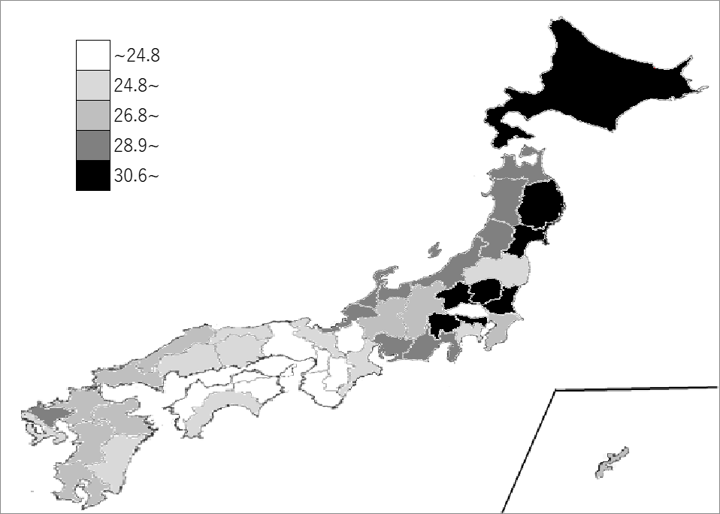
千葉県の推移
平成14年 | 33.3 | 15
平成16年 | 34.3 | 16
平成19年 | 33.9 | 18
平成24年 | 23.1 | 28
平成26年 | 27.3 | 22

《備 考》 ・資料出所 総務省統計局「社会生活統計指標」 ・参 考 千葉県のコンビニエンスストア数は、1,694事業所で6位。全国は、35,096事業所。 注）1.コンビニエンスストアとは、各種最寄り品を扱う設備を備え、各種代金の支払い等の サービスを提供し、主として飲食料品を小売りする業態の事業所をいいます。 2.セルフサービス事業所は「都道府県編 NO.109セルフサービス事業所数」をご参照ください。

